Processing
 |  |  |  | Processing instructions |  |  |  | Create Date | 31/8/2020 | Author | HongTT | Edit
 |  |  |  |  |  |  |  | Review Date |  | Reviser |  | 1
Project Name |  |  |  |  | QLNV |  |  | Sub project name
Funtion Name |  |  |  |  | LogOut | Funtion id | HRM_002
1．Process diagram

 | Data flow
 | Tài liệu tham khảo
 | Update
 | Tranfer

Logout Screen
Xử lý xác thực User
DB
 | Process
 | Module
 | Other modules

 | Data
 | Table
 | View
 | File

 | Process flow
 | Flow
 | other window

 | Tên viết tắt
 | Table |  | T
 | View |  | V
 | File |  | F

 | 画面

2．Outline of processing

 | 1. Thực hiện check input
 |  | Chi tiết tham khảo sheet [Logic-Action]
 | 2. Xử lý xác thực User
 |  | 2.1 Nếu xác thực User thành công, chuyển sang màn hình Login

3．Other

Layout
 |  | Processing instructions |  |  |  |  |  |  |  |  |  |  |  | Create Date |  | 31/8/2020 |  |  |  |  |  |  | Author | HongTT |  | Edit
 |  |  |  |  |  |  |  |  |  |  |  |  |  | Review Date |  |  |  |  |  |  |  |  | Reviser |  |  | 1
Project Name |  |  |  | QLNV |  |  |  |  |  |  |  |  |  | Sub project name
Funtion id |  |  |  | HRM_002 |  |  |  | Screen Name |  | LogOut |  |  |  |  |  |  |  |  |  | Class Name
1．Screen layout

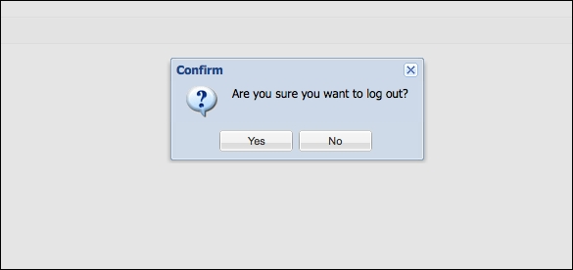

[1]

[2]

2．Screen overview

 | Xác thực user và di chuyển đến màn hình Login.

3．Input/output item specifications

No | Item Name |  | Display name |  | Physical name | Output form | Table Name |  | Field name |  |  |  | Initial display |  | I/O |  | Length |  | attribute |  |  |  |  | Remarks
 |  |  |  |  |  |  |  |  |  |  |  |  |  |  |  |  |  |  | Type |  | Required | Other

4．Event specifications

No | event name |  | Event item name |  | Display condition | Handler class name | Handler name |  |  |  | input check | Check specifications |  |  |  |  |  | Processing content |  |  |  |  |  |  | Remark

1 | Logout |  | Logout |  | Khi click vào item Logout tại image account |  |  |  |  |  | ○ |  |  |  |  |  |  | Xác thực user và trả về kết quả xác thực
2
3
4
5

Event
 |  | Processing instructions |  |  |  |  | Create Date |  | 31/8/2020 | Author | HongTT | Edit
 |  |  |  |  |  |  | Review Date |  |  | Reviser |  | 1
Project Name |  |  | QLNV |  | sub system name
Funtion id |  |  | HRM_002 |  | Screen/batch name |  |  | LogOut

 | Event name |  |  | LogOut |  | Argument |  |  | Argument data type |  | Parameter name
 | Event description |  |  | Sự kiện phát sinh khi click item Logout khi choose vào icon account |  |  |  |  | string |  | email
 |  |  |  |  |  |  |  |  | string |  | password

 |  |  |  |  |  | Return value |  |  | 200: Xác thực thành công Khác 200: Xác thực không thành công 999: Lỗi hệ thống
 | Event Processing details |  |  | 1. Confirm logout 1.1 : Trường hợp chọn vào button [yes] đồng ý logout - Tạo token end cho user logout. - Update dữ liệu trường token_end với giá trị được tạo ở trên cho bảng user với param là user_id . - Set giá trị status 200 1.2: Trường hợp chọn button [no] - Trả về status khác 200 2. Trường hợp quá thời gian login 2.1 Get data bảng user với điều kiện là user_id 2.2 So sánh time khi reload lại page với token_end trong data vừa load được từ table ở trên - Trường hợp time >= token_end thì hiển thị message MSG_012, và set status = 200 - Trường hợp time < token_end thì giữ nguyên màn hình hiện tại và set status khác 200 3. Xử lý kết quả trả về ở client 3.1 Trường hợp kết quả xác thực là 200 - Chuyển hướng tới màn hình login 3.2 Trường hợp kết quả xác thực là khác 200 - Chuyển tới màn hình trước khi click vào button[Logout]

ボタン／リンク／イベント名

